AC테스트결과
※ 테스트 환경 : N-ERP 품질(S4D) 환경 Client 210(WEBGUI) - Chrome

■ T-Code : ZCPSR0244 HR Information Check Report
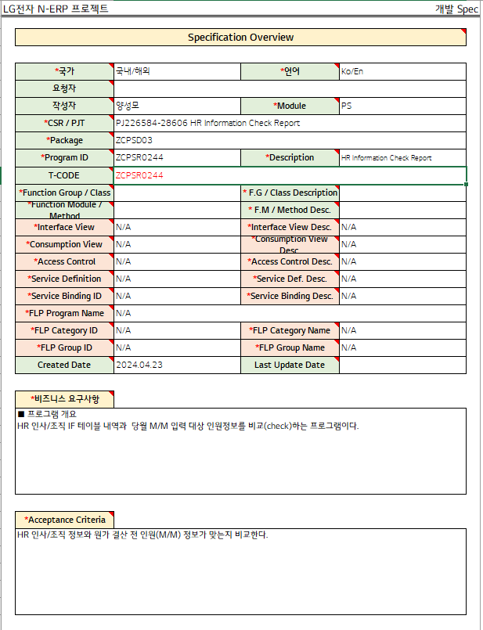

3자 테스트 전
3자 테스트 후

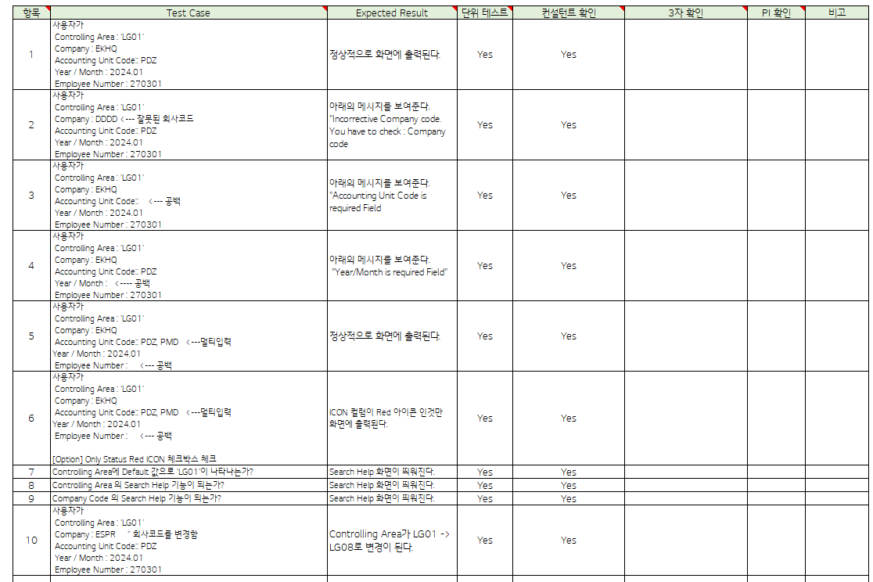
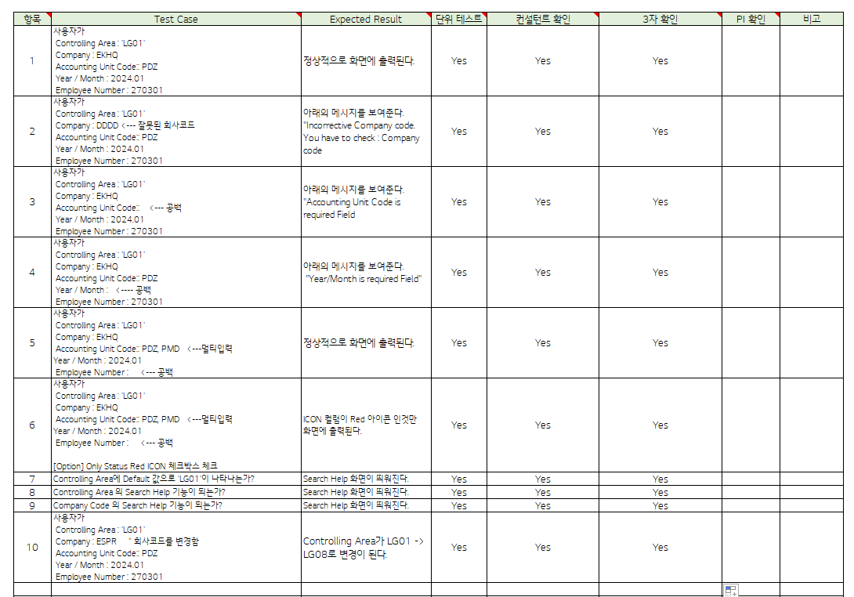

테스트 목록
항목 | Test Case | Expected Result | 단위 테스트 | 컨설턴트 확인 | 3자 확인 | PI 확인 | 비고
1 | "User Controlling Area: ‘LG01’ Company: EKHQ Accounting Unit Code:: PDZ Year/Month: 2024.01 Employee Number: 270301" | It is displayed on the screen normally. | Pass | Pass
2 | "User Controlling Area: ‘LG01’ Company: DDDD <--- Invalid company code Accounting Unit Code:: PDZ Year/Month: 2024.01 Employee Number: 270301" | "The message below is displayed. ""Incorrective Company code. You have to check: Company code" | Pass | Pass
3 | "User Controlling Area: ‘LG01’ Company: EKHQ Accounting Unit Code:: <--- blank Year/Month: 2024.01 Employee Number: 270301" | "The message below is displayed. ""Accounting Unit Code is required Field" | Pass | Pass
4 | "User Controlling Area: ‘LG01’ Company: EKHQ Accounting Unit Code:: PDZ Year / Month: <---- space Employee Number: 270301" | "The message below is displayed. ""Year/Month is required Field""" | Pass | Pass
5 | "User Controlling Area: ‘LG01’ Company: EKHQ Accounting Unit Code:: PDZ, PMD <---multi-input Year/Month: 2024.01 Employee Number: <--- blank" | It is displayed on the screen normally. | Pass | Pass
6 | "User Controlling Area: ‘LG01’ Company: EKHQ Accounting Unit Code:: PDZ, PMD <---multi-input Year/Month: 2024.01 Employee Number: <--- space [Option] Check the Only Status Red ICON checkbox" | ICON Only columns with a red icon are displayed on the screen. | Pass | Pass
7 | Does ‘LG01’ appear as the default value in the Controlling Area? | The Search Help screen appears. | Pass | Pass
8 | Is the Search Help function available in Controlling Area? | The Search Help screen appears. | Pass | Pass
9 | Is the Search Help function available in Company Code? | The Search Help screen appears. | Pass | Pass
10 | "User Controlling Area: ‘LG01’ Company: ESPR "" Changed company code. Accounting Unit Code:: PDZ Year/Month: 2024.01 Employee Number: 270301" | Controlling Area changes from LG01 to LG08. | Pass | Pass
Case 1 : 주요점검항목 Sheet 내용 확인하였는가? | "User Controlling Area: ‘LG01’ Company: EKHQ Accounting Unit Code:: PDZ Year/Month: 2024.01 Employee Number: 270301"

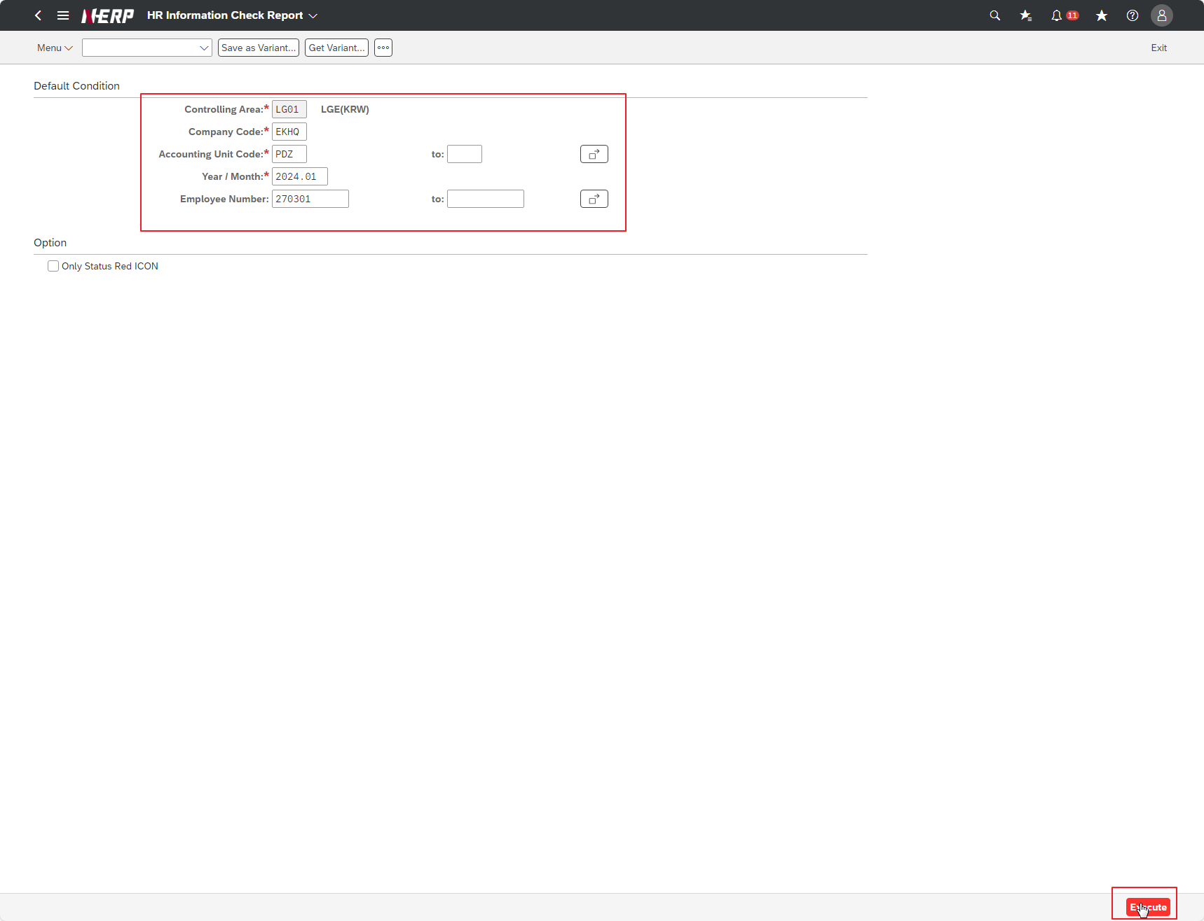

Case 2: | "User Controlling Area: ‘LG01’ Company: DDDD <--- Invalid company code Accounting Unit Code:: PDZ Year/Month: 2024.01 Employee Number: 270301"

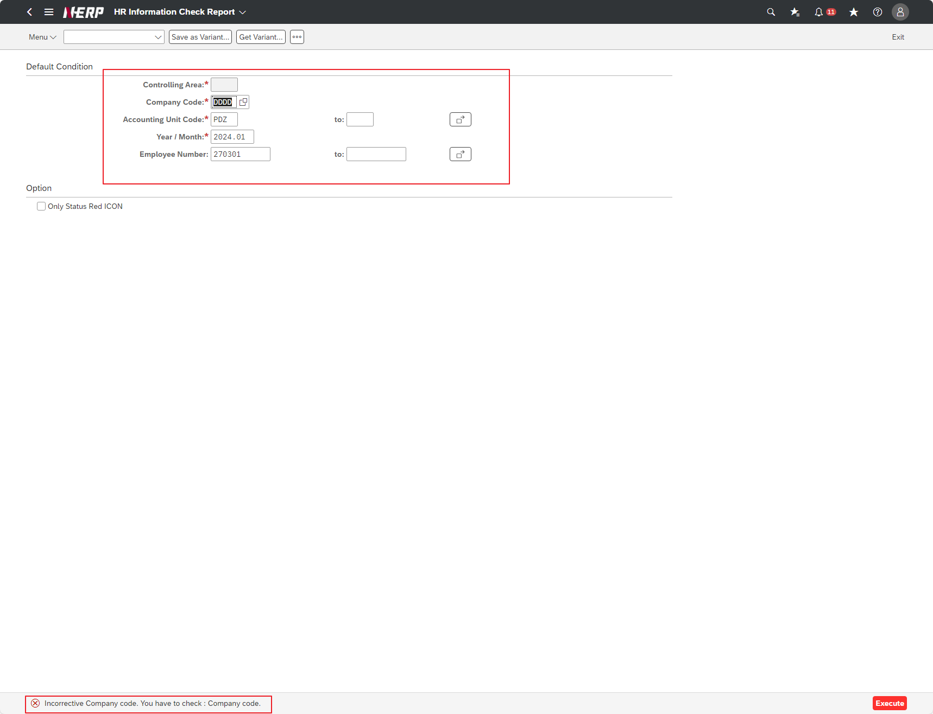

Case 2: | " Part No.: Blank Receipt Complete Date: 2024.04.01 ~ 2024.04.30"

Case 3: | "User Controlling Area: ‘LG01’ Company: EKHQ Accounting Unit Code:: <--- blank Year/Month: 2024.01 Employee Number: 270301"

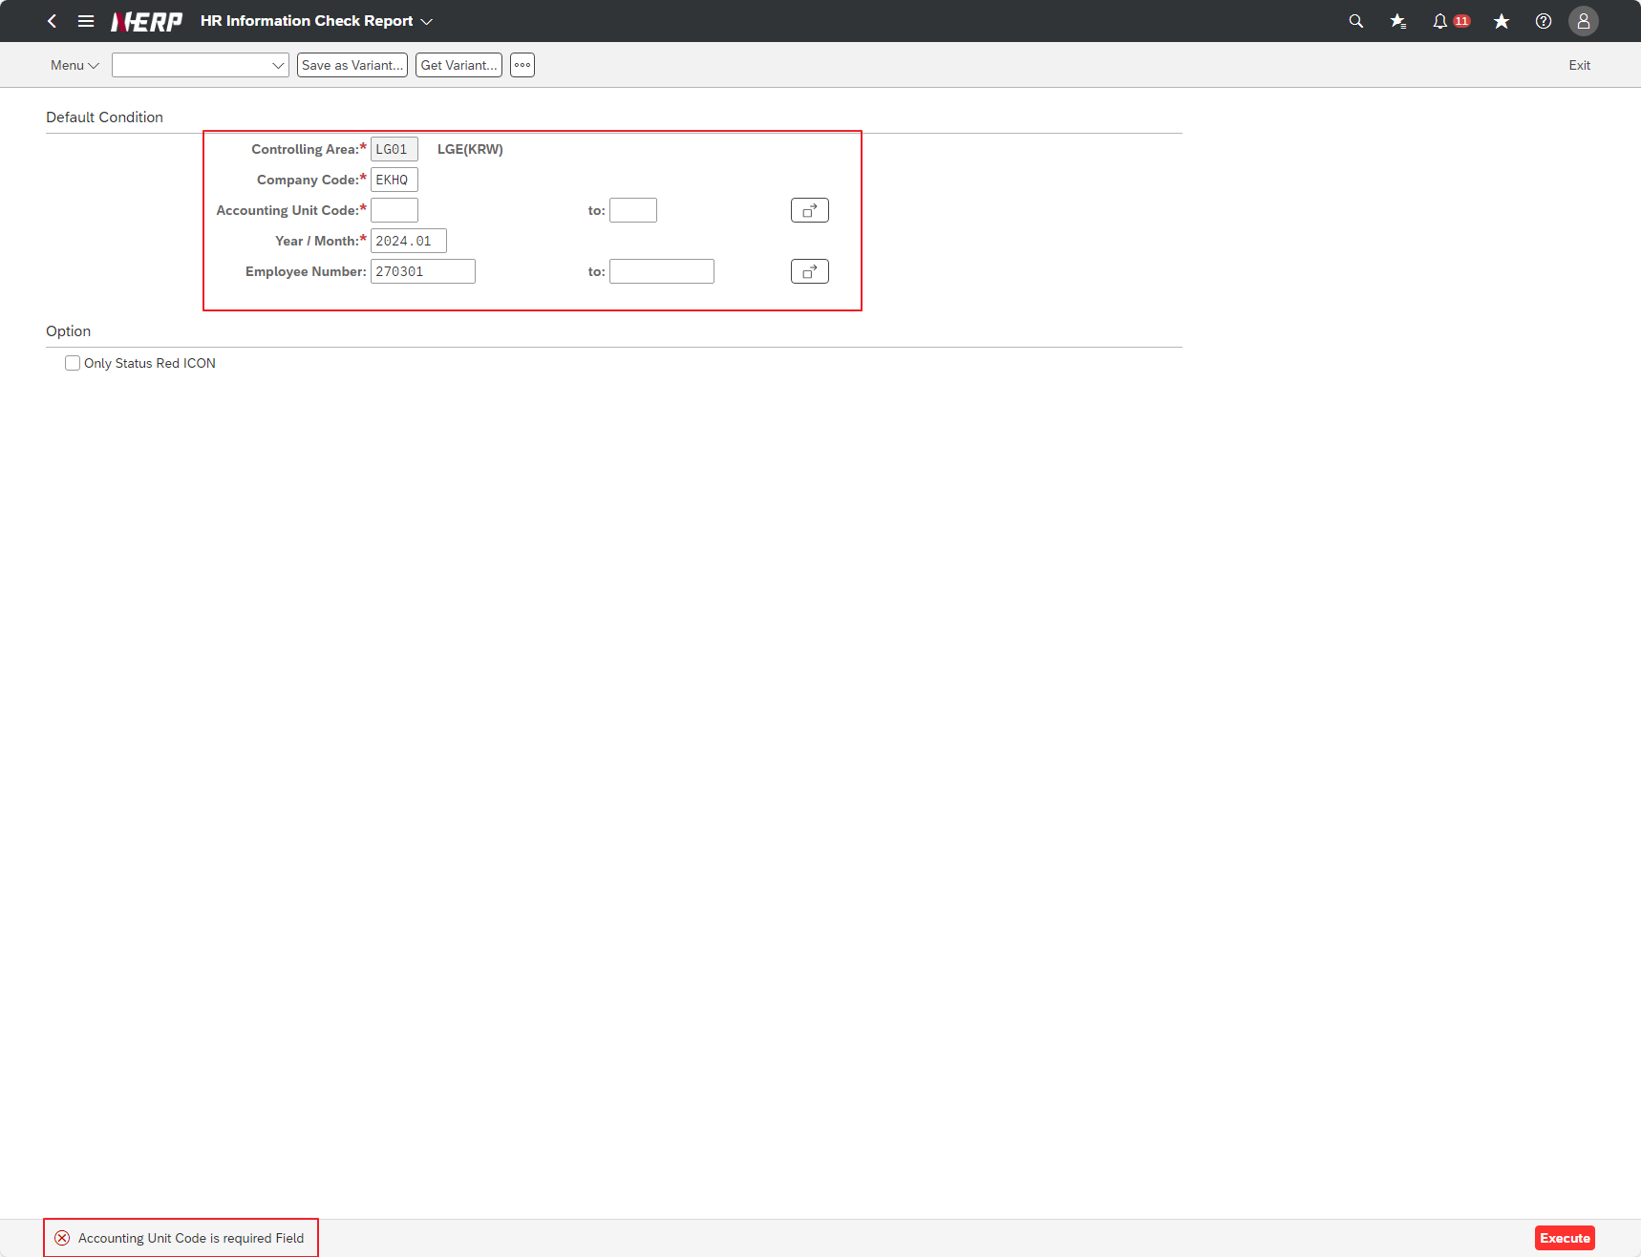

Case 4: | "User Controlling Area: ‘LG01’ Company: EKHQ Accounting Unit Code:: PDZ Year / Month: <---- space Employee Number: 270301"

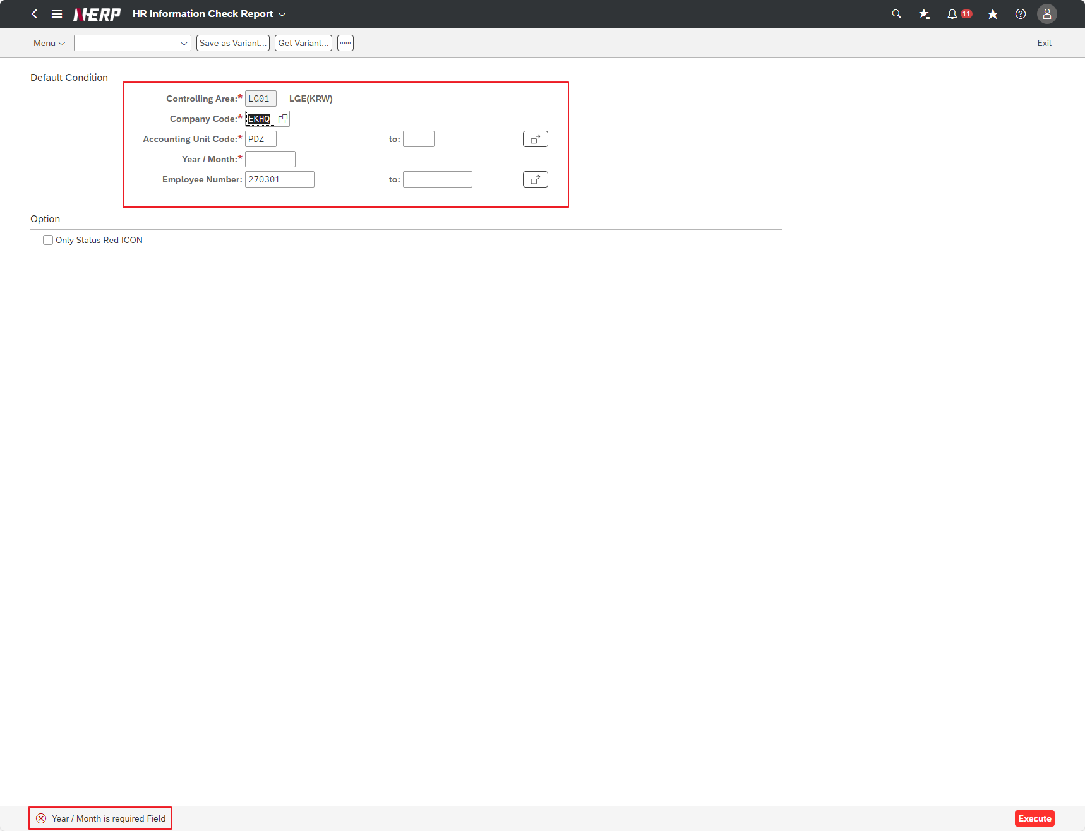

Case 5: | " Part No.: Blank Receipt Complete Date: 2024.01.01 ~ 2024.01.31 Run after input When the [Display/Change] button is pressed, in Change state Does the Project Code column change to Edit mode? "
Case 5: | "User Controlling Area: ‘LG01’ Company: EKHQ Accounting Unit Code:: PDZ, PMD <---multi-input Year/Month: 2024.01 Employee Number: <--- blank"


Case 6: | "User Controlling Area: ‘LG01’ Company: EKHQ Accounting Unit Code:: PDZ, PMD <---multi-input Year/Month: 2024.01 Employee Number: <--- space [Option] Check the Only Status Red ICON checkbox"

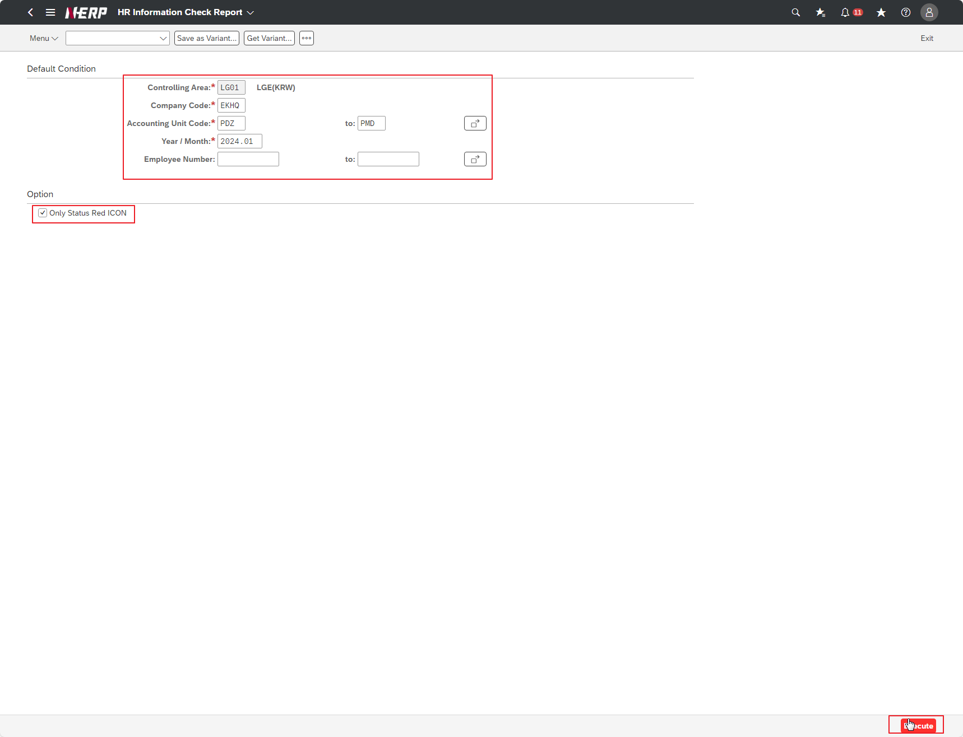

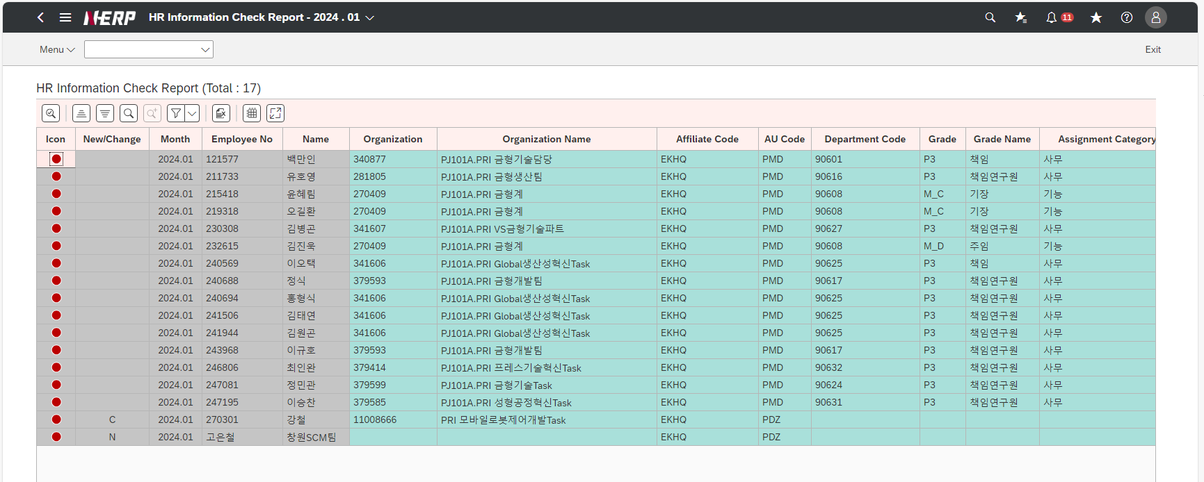

Case 7: | Does ‘LG01’ appear as the default value in the Controlling Area?

Case 8: | Is the Search Help function available in Controlling Area?
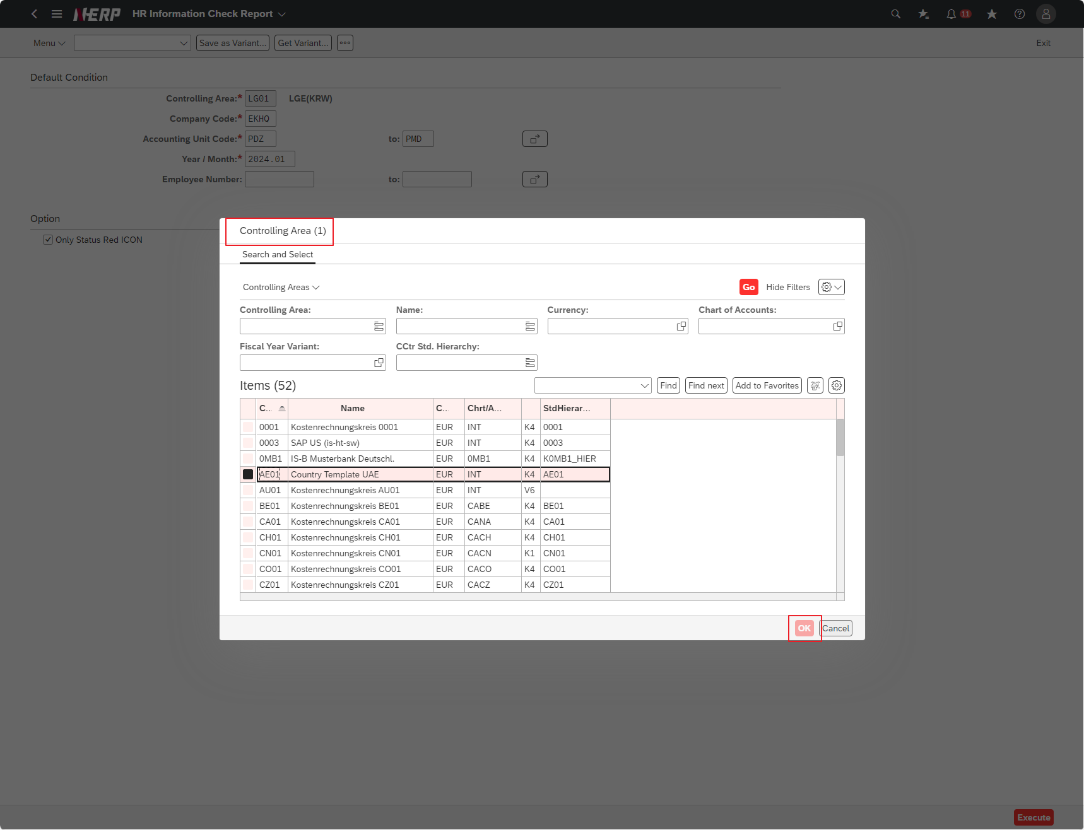

Case 9: | Is the Search Help function available in Company Code?
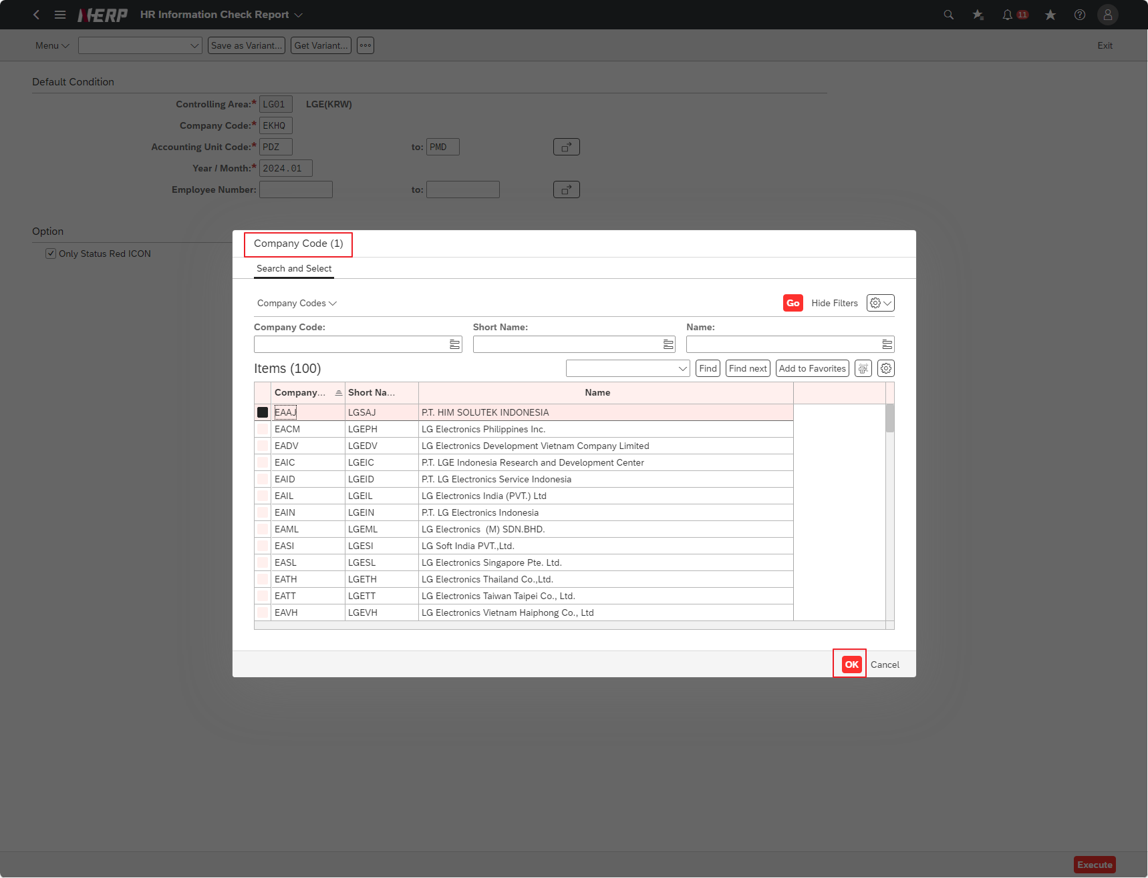

Case 10: | "User Controlling Area: ‘LG01’ Company: ESPR "" Changed company code. Accounting Unit Code:: PDZ Year/Month: 2024.01 Employee Number: 270301"

